Carte
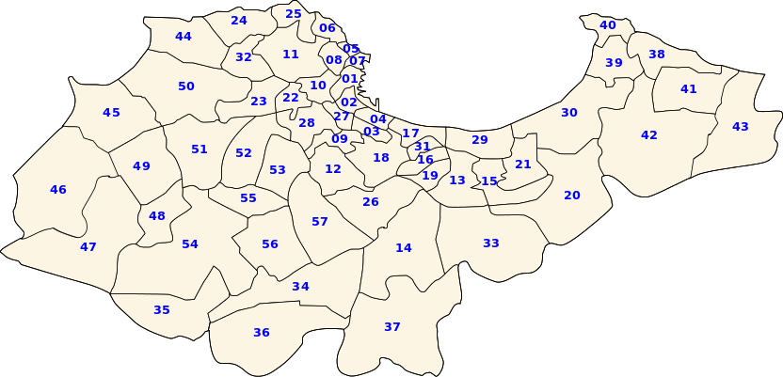

Fouka - Bousmail | Route 1-1
 | Route 1-2
 | Route 1-3
 | Route 1-4
 | Route 1-5
 | Route 1-6

